プレイヤー仕様
プレイヤー仕様

 | ▽操作

 |  | 役割 |  |  |  |  | 入力ボタン |  |  |  |  |  | 概要
 |  | 左右移動 |  |  |  |  | A(左)・D(右)
 |  | ジャンプ |  |  |  |  | SPACE |  |  |  |  |  | 5マス分ジャンプ (α版が凡そ9マス分ジャンプとかなり高く飛んでるので) |  |  |  |  |  |  |  |  |  |  | ←ジャンプ高度変えられるようお願いします

 |  | 糸の発射 |  |  |  |  | 左クリック長押し |  |  |  |  |  | マウスカーソルのある方向へ糸を発射

 |  | 振り子ジャンプ切り替え ↑ |  |  |  |  | マウスホイールクリック |  |  |  |  |  | スパイダーマンのように飛べるようになります |  |  |  |  |  |  |  |  |  |  | ←マウスホイールだと操作感悪いかもなので変更の可能性あり

 |  | ↓ 直線的ジャンプ切り替え |  |  |  |  | マウスホイールクリック |  |  |  |  |  | 立体起動装置のように飛べるようになります

 |  | 納豆混ぜモード |  |  |  |  | 右クリック+左クリック |  |  |  |  |  | 右左クリック同時押しでモード移行 空中でやると時間が遅くなる

 |  | ▽プレイヤー

 |  |  | 3
 |  |  | 2 |  |  |  | ←2マス程度の大きさです
 |  |  | 1
 |  |  | 0 | 1 | 2 | 3

 |  | ▽ジャンプ

 |  |  |  | 9
 |  |  |  | 8
 |  |  |  | 7
 | ＞高さ |  |  | 6
 |  |  |  | 5 |  |  |  |  | 5 | 5 |  |  |  |  |  |  |  |  |  |  |  |  | ジャンプの高さ
 |  |  |  | 4 |  |  |  |  | 4 | 4 |  |  |  |  |  |  |  |  |  |  |  |  | 最大5マス目まで登れる |  |  |  |  |  |  | ★調整できるようにお願いします

 |  |  |  | 3 |  |  |  |  | 3 | 3
 |  |  |  | 2 |  |  |  |  | 2 | 2
 |  |  |  | 1 |  |  |  |  | 1 | 1
 |  |  |  | 0 | 1 | 2 | 3 | 4 | 5 | 6 | 7 | 8 | 9 | 10 | 11 | 12 | 13 | 14 | 15 | 16

 |  |  |  | 9
 |  |  |  | 8
 |  |  |  | 7
 |  |  |  | 6
 | >幅 |  |  | 5 |  |  |  |  |  |  |  |  |  |  |  |  |  |  |  |  |  |  | ジャンプの幅
 |  |  |  | 4 |  |  |  |  |  |  |  |  |  |  |  |  |  |  |  |  |  |  | 最大7マス目まで飛べる |  |  |  |  |  | ★調整できるようにお願いします

 |  |  |  | 3
 |  |  |  | 2
 |  |  |  | 1
 |  |  |  | 0 | 1 | 2 | 3 | 4 | 5 | 6 | 7 | 8 | 9 | 10 | 11 | 12 | 13 | 14 | 15 | 16

 |  | ▽糸の発射

 |  |  |  | 9 |  |  |  |  |  |  |  |  | 0 | 1 | 2 | 3
 |  |  |  | 8
 |  |  |  | 7 |  |  |  |  |  |  |  |  |  |  |  |  |  |  |  |  |  |  | 発射角度 |  |  |  |  |  |  |  | ※射程はカテゴリ:納豆混ぜモード を参照
 |  |  |  | 6 |  |  |  |  |  |  |  |  |  |  |  |  |  |  |  |  |  |  | 長押ししている間マウスの方向へ真っ直ぐ飛びます |  |  |  |  |  |  |  | まだ作ってない、待ってて
 |  |  |  | 5
 |  |  |  | 4

 |  |  |  | 3 |  |  |  |  |  |  |  |  |  |  |  |  |  |  |  |  |  |  | 糸が切れる条件①
 |  |  |  | 2 |  |  |  |  |  |  |  |  |  |  |  |  |  |  |  |  |  |  | 長押しを解除すると糸が切れます
 |  |  |  | 1
 |  |  |  | 0 | 1 | 2 | 3 | 4 | 5 | 6 | 7 | 8 | 9 | 10 | 11 | 12 | 13 | 14 | 15 | 16

 |  | ▽振り子ジャンプ

 |  |  |  |  |  |  |  |  |  |  |  |  | 0 | 1 | 2 | 3
 |  |  |  |  |  |  |  |  |  |  |  |  |  |  |  |  |  |  |  |  |  |  |  |  |  |  |  | 振れる幅
 |  |  |  |  |  |  |  |  |  |  |  |  |  |  |  |  |  |  |  |  |  |  |  |  |  |  |  | 糸を発射した地点と着弾した地点を参照します


 |  |  |  |  |  |  |  |  |  |  |  |  |  |  |  |  |  |  |  |  |  |  |  |  |  |  |  | 糸が切れる条件②
 |  |  |  |  |  |  |  |  |  |  |  |  |  |  |  |  |  |  |  |  |  |  |  |  |  |  | ← | 糸が繋がっていてかつ、空中判定でジャンプを押すと 空中でジャンプして糸が切れます

 |  |  |  |  |  |  | 1 | 2 | 3 | 4 | 5 | 6 | 7 | 8 | 9 | 10 | 11 | 12 | 13 | 14 | 15 | 16

 |  | ▽直線的ジャンプ

 |  |  |  |  |  |  |  |  |  |  |  |  |  |  |  |  |  |  |  |  |  |  |  |  |  |  |  |  | 飛距離
 |  |  |  |  |  |  |  |  |  |  |  |  |  |  |  |  |  |  |  |  |  |  |  |  |  |  |  |  | 発射地点から着弾地点の距離を3倍した距離まで飛びます
 |  |  |  |  |  |  |  |  |  |  |  |  | 0 | 1 | 2 | 3

 |  |  |  |  |  |  | 1 | 2 | 3 | 4 | 5 | 6 | 7 | 8 | 9 | 10 | 11 | 12 | 13 | 14 | 15 | 16 | 17 | 18 | 19 | 20 | 21 | 22 | 23 | 24

 |  | ▽納豆混ぜモード

 |  |  |  |  |  |  |  |  |  |  |  |  |  |  |  |  |  |  |  |  |  |  |  |  | モード移行の条件
 |  |  |  |  |  |  |  |  |  |  |  |  |  |  |  |  |  |  |  |  |  |  |  |  | 右クリック+左クリックで移行

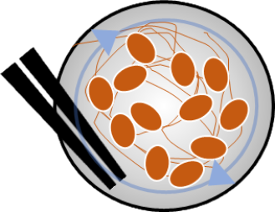
 |  |  |  |  |  |  |  |  |  |  |  |  |  |  |  |  |  |  |  |  |  |  |  |  | うっすらと納豆が表示されます
 |  |  |  |  |  |  |  |  |  |  |  |  |  |  |  |  |  |  |  |  |  |  |  |  | ※詳しい仕様は納豆混ぜモードカテゴリを参照

納豆混ぜモード
▽納豆混ぜモード仕様

 | ▽操作

 |  | 役割 | 入力ボタン | 概要
 |  | 納豆混ぜモード移行 | 右クリック+左クリック | 右左クリック同時押しでモード移行 空中でやると時間が遅くなる

 |  | 混ぜる動き | 右クリック+左クリック +ドラッグ | プレイヤーの周囲をぐるぐるドラッグ

 |  | 糸の発射 | 右クリック長押し | 納豆混ぜモード中は射程内にあるオブジェクトのみ 反応します

 | ▽モード移行

 |  |  |  |  | モード移行の条件
 |  |  |  |  | 右クリック+左クリックで移行

 |  |  |  |  | モード移行のした後
 |  |  |  |  | プレイヤーの位置にうっすらと納豆が表示されます 表示している間は左右操作、ジャンプを受け付けません

 | ▽混ぜる動き

 |  |  |  |  | 混ぜる時の中心点
 |  |  |  |  | プレイヤーを中心として回します


 | ▽糸の発射

 |  |  |  |  |  | 糸の射程範囲
 |  |  |  |  |  | マウスを回すとプレイヤーの中心から円が出現 回すと円が大きくなっていき、円の範囲がハイライトされる 円の中のハイライトされた範囲が有効射程

 | ▽糸の最大射程
 | 考え中！！

ステージNo.01
ステージ1

 | ▽ゲームコンセプト

 |  | 納豆の糸で縦横無尽にぶっ飛ぶ！ |  |  |  |  |  |  |  |  |  |  | 全3ステージ
 |  |  |  |  |  |  |  |  |  |  |  |  | プレイ時間 1ステージ 1分~1分半
 |  |  |  |  |  |  |  |  |  |  |  |  | 全ステージ合わせて5分程度のボリューム

 | ▽ステージコンセプト

今回は、
このステージコンセプトを
使用可能なブロックのみで構成する
必要がある。
つまりこれだけで
場面のアイディアを出す必要がある
 |  |  | 基礎的な能力となる振り子ジャンプを楽しく学んでもらうチュートリアル

 | ▽使用するギミック

 |  |  | ステージ1 |  | 〇 | 〇 | × |  | × | × | × | ×

 | ▽エリア検討
※ステージ案メモ
*******************************
・ジャンプ自体に気が付いてもらう場所
(ジャンプしないと進めない場所)
・ジャンプでは届かないけど、糸を伸ばせば届く場所
・連続で振り子ジャンプをしてもらう場所
・奈落の概念があることに気が付いてもらう
(落下によるGAMEOVERがない事を)
・納豆を練って糸をより遠くに伸ばせる事を伝える場所
・納豆を空中で練れる事を伝える場所
(空中で練って連続ジャンプ)
・ゴール
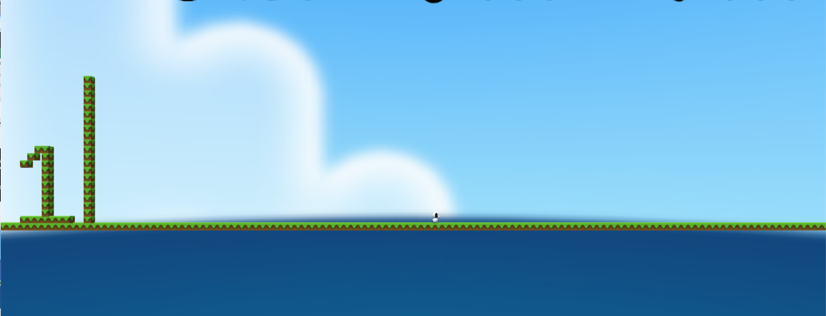

・ジャンプ自体に気が付いてもらう場所
・ジャンプでは届かないけど、糸を伸ばせば届く場所
・納豆を練って糸をより遠くに伸ばせる事を伝える場所
・連続で振り子ジャンプ
・納豆を空中で練れる事を伝える場所
ゴール

・奈落の概念を教える場所

 |  |  |  |  |  |  |  | 糸を伸ばせば届く場所 |  |  |  |  |  | 連続で振り子ジャンプ

 |  | ジャンプ自体に気が付いてもらう場所

 |  |  |  | 納豆を練れる事を伝える場所
右クリック+左クリックで
納豆を練ろ！+

画面サイズ仕様
画面サイズ仕様

 | ▽1画面あたりのブロック数

 |  | 1 |  | ←縦 120px, 横120px

 | ▽1画面あたりのピクセルサイズ
 |  |  | 1 | 2 | 3 | 4 | 5 | 6 | 7 | 8 | 9 | 10 | 11 | 12 | 13 | 14 | 15 | 16

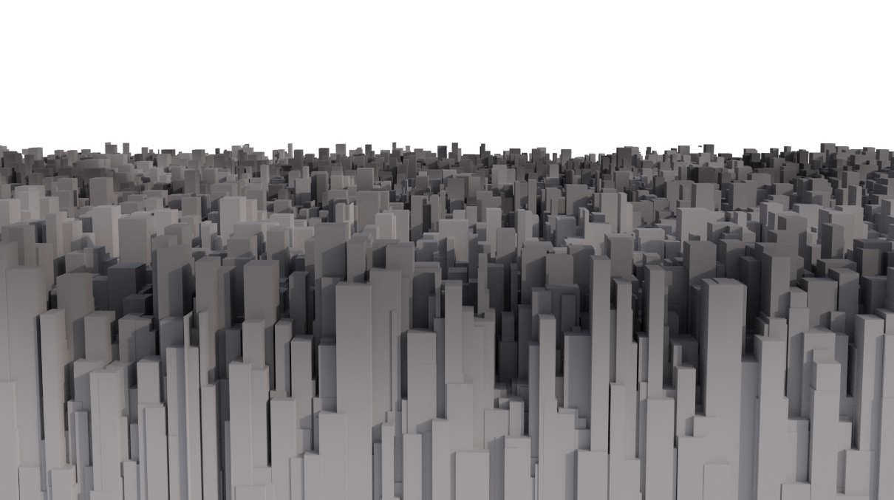
 | 1
 | 2
 | 3
 | 4
 | 5 |  |  |  |  |  |  |  |  |  |  |  |  |  |  |  |  |  | 1080px
 | 6
 | 7
 | 8
 | 9

 |  |  |  |  |  |  |  |  | 1920px

 | ▽ステージ幅
 |  |  | 1 | 2 | 3 | 4 | 5 | 6 | 7 | 8 | 9 | 10 | 11 | 12 | 13 | 14 | 15 | 16
上層
 | 1
 | 2
 | 3
 | 4
 | 5
 | 6
 | 7
 | 8
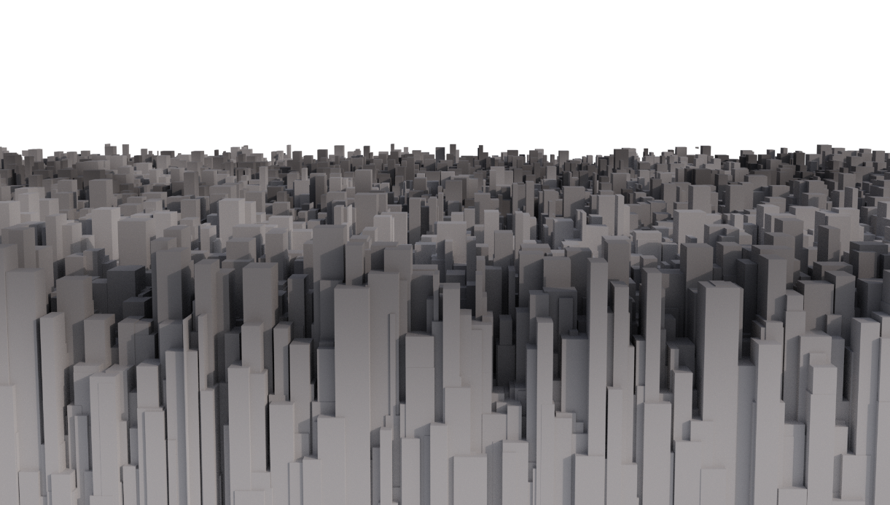
 | 9
 | 10
 | 11
 | 12
 | 13
 | 14
 | 15
 | 16
 | 17
 | 18
下層
 | 19
 | 20
 | 21
 | 22
 | 23
 | 24
 | 25
 | 26
 | 27

ゲームループ
ゲームループ遷移図(本番)
タイトル

ステージ選択

ゲームシーン

リザルト

